LISEZ MOI
Aide au remplissage
Le formulaire (onglet "Congé supp de naissance") est à remplir puis à enregistrer au format pdf et à déposer dans le Compte entreprise (cf. point 12)
1- SIRET débutant par le chiffre 0 : Pour tout SIRET commençant par un 0, saisissez un apostrophe ‘ avant le 0

2- Date de naissance de l'enfant : le CSN est ouvert à tout enfant né (ou adopté) à compter du 01/01/2026 ou né prématurément dont la naissance était prévue à compter du 01/01/2026. En cas d’adoption : la date de naissance = la date d’arrivée de l’enfant au foyer

3- Extrait d'acte de naissance : Si l’extrait d'acte de naissance a déjà été envoyé à la caisse d’Assurance Maladie du salarié pour le congé légal de maternité ou paternité, il n’est pas nécessaire de le transmettre de nouveau. Dans le cas contraire, vous avez la possibilité de le déposer sur le compte entreprise (le cas échéant, la caisse d’Assurance Maladie devra solliciter cette pièce justificative auprès de votre collaborateur).

4- Modalité de prise des périodes : * En cas de prise de congé en continu, indiquer la date de début. Les dates de chaque mois seront alimentées de façon automatique. Un seul formulaire doit être envoyé. * En cas de fractionnement, indiquer la date de début du 1er mois ou du 2ème mois. Transmettre 1 formulaire pour chaque mois

5- Information sur le calcul des périodes : La durée du congé supplémentaire de naissance est d’un mois ou de deux mois, au choix du salarié. Elle est calculée de date à date avec une variation selon la durée de chaque mois. Exemples : Le CSN fera automatiquement 30 jours s’il débute sur un mois comportant 30 jours : CSN du 20/09/26 au 19/10/26 Le CSN fera automatiquement 31 jours s’il débute sur un mois comportant 31 jours : CSN du 31/01/27 au 02/03/27 Le CSN fera automatiquement 28 ou 29 jours s’il débute en février : CSN du 14/02/27 au 13/03/27 Une règle de calcul est intégrée dans le formulaire pour calculer la date de fin de la période selon la date de début indiquée.

6- Congé conventionnel : il s’agit du congé éventuellement prévu par votre convention collective ou par un accord collectif. Ce champ est à remplir si un congé conventionnel a été pris, au préalable, par le salarié concerné par la demande de congé supplémentaire de naissance. Dans ce cas, la date de début du congé supplémentaire de naissance est toujours postérieure à la fin du congé conventionnel.

7- La date de dernier jour de travail (DJT) à indiquer est celle qui précède le congé de naissance sauf si la période demandée succède immédiatement une période de congé maternité ou paternité. Dans ce cas, il convient de reprendre la même date que celle du précédent congé (maternité, paternité, adoption). Attention, un congé payé (ce qui est le cas, par exemple, du congé conventionnel) est considéré comme un jour travaillé. Au même titre que pour une attestation de salaire, cette date de DJT doit être antérieure ou égale à la date du remplissage du formulaire.

8- Catégorie socio-professionnelle (CSP). Sélectionner l'activité de votre collaborateur. Ce sont les mêmes CSP que celles présentes en DSN. STD = activité Standard, mensualisée.

9- Nombre d’heures = indiquer le nombre d’heures de travail ou assimilé, selon la période de référence correspondant à la CSP du salarié choisie. Le nombre de mois de référence est précisé dans la cellule A28 selon le choix de la CSP en cellule B27 Exemples : - Pour un salarié mensualisé STD, DJT le 04/07/2026 : indiquer le nombre d’heures de travail ou assimilé (congés payés, RTT …) du 01/04/2026 au 30/06/2026 - Pour un salarié intérimaire ADI : indiquer le nombre d’heures de travail ou assimilé (congés payés, RTT …) du 01/07/2025 au 30/06/2026

10- Maintien de salaire / Subrogation : En cas de subrogation, les indemnités journalières sont versées directement auprès de l'employeur, au numéro de SIRET indiqué en début de formulaire : - Indiquer les dates de subrogation (en fonction de votre convention collective ou accord) - Transmetter un RIB en vous connectant sur votre compte entreprise sous Net Entreprises.fr

11- Autre(s) document(s) Tout autre document susceptible d'accompagner le présent formulaire (par exemple : la correspondance entre l’employeur et le salarié apportant des précisions concernant la demande de congé supplémentaire de naissance) et en dehors des pièces justificatives indiquées ci-dessus, ne pourra pas être pris en compte par l’Assurance Maladie.

12- Enregistrement et Transmission du formulaire : Le formulaire doit être transmis en format pdf. Pour cela, suivre la procédure détaillée ci-dessous. Puis, le formulaire doit être déposé sur le site net entreprises.fr, dans le Compte Entreprise, rubrique « Suivre les dossiers d’indemnités journalières »
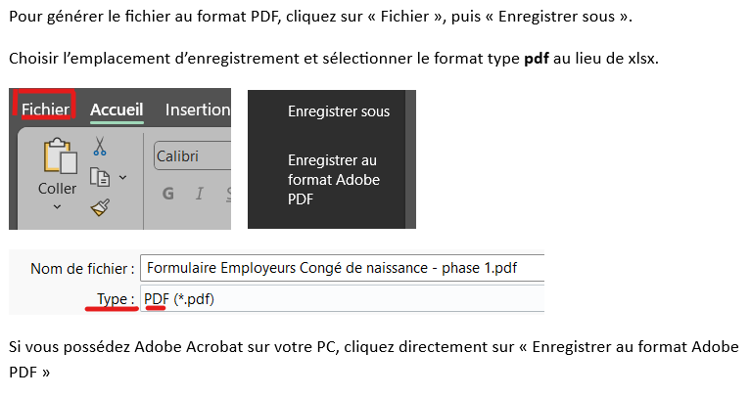

Reprise anticipée : En cas de reprise anticipée du travail pendant la période transitoire (décès de l'enfant ou baisse importante des revenus), et en attendant l'ouverture du signalement de reprise en DSN au 01/10/2026, vous pouvez transmettre une attestation sur papier libre dans le compte entreprise, sous le type « déclaration des périodes du congé supplémentaire de naissance ».

